行政事業レビューシート
 |  |  |  |  |  |  |  |  |  |  |  |  | 事業番号 |  |  |  | 2023 |  |  | - | 厚労 |  |  | - | 22 |  | - | 0362
 |  |  | 令和5年度行政事業レビューシート |  |  |  |  |  |  |  |  |  |  |  |  |  |  |  |  | （ | 厚生労働省 |  |  |  |  |  |  |  |  |  | ）
事業名 |  |  | 医療指導監査官の活動に要する経費 |  |  |  |  |  |  |  |  |  |  | 担当部局庁 |  |  |  | 保険局 |  |  |  |  |  |  |  | 作成責任者
事業開始年度 |  |  | 昭和54年度 |  |  |  |  |  | 事業終了 （予定）年度 |  | 終了予定なし |  |  | 担当課室 |  |  |  | 医療課医療指導監査室 |  |  |  |  |  |  |  | 諸冨 伸夫
会計区分 |  |  | 一般会計
根拠法令 （具体的な 条項も記載） |  |  | - |  |  |  |  |  |  |  |  |  |  | 関係する 計画、通知等 |  |  |  | -
政策 |  |  | 施策大目標１０ 全国民に必要な医療を保障できる安定的・効率的な医療保険制度を構築すること |  |  |  |  |  |  |  |  |  |  | 主要経費 |  |  |  | 医療給付費
施策 |  |  | 施策目標Ⅰ－１０－Ⅰ データヘルスの推進による保険者機能の強化等により適正かつ安定的・効率的な医療保険制度を構築すること
政策体系・評価書URL |  |  | https://www.mhlw.go.jp/wp/seisaku/hyouka/dl/r04_jizenbunseki/I-10-1.pdf
事業の目的 （5行程度以内） |  |  | 保険医療機関等を対象に、保険医療機関及び保険医療養担当規則等に定められている保険診療の取扱、診療報酬の請求について周知徹底し、保険診療の質的向上及び適正化を図る。
現状・課題 （5行程度以内） |  |  | 診療報酬等の算定要件を誤って解釈し、請求している保険医療機関等が相当数存在することから、診療報酬等の請求方法について周知徹底等を行う必要がある。
事業概要 （5行程度以内） |  |  | 医療指導監査官の指導監査等に係る旅費、医療指導監査部門の職員が使用するマニュアル作成経費及び集団指導に係るeラーニングシステムの保守経費。
事業概要URL |  |  | https://www.mhlw.go.jp/seisakunitsuite/bunya/kenkou_iryou/iryouhoken/shidou_kansa.html
実施方法 |  |  | 直接実施
補助率等 |  |  | -
予算額・ 執行額 （単位:百万円） （インプット） |  |  |  |  |  |  |  |  |  | 令和2年度 |  | 令和3年度 |  |  |  |  | 令和4年度 |  |  |  |  | 令和5年度 |  |  |  |  | 令和6年度要求
 |  |  | 予算の状況 |  | 当初予算（A) |  |  |  |  | 37 |  | 20 |  |  |  |  | 32 |  |  |  |  | 34 |  |  |  |  | 34
 |  |  |  |  | 補正予算（B) |  |  |  |  | 23 |  | - |  |  |  |  | - |  |  |  |  | -
 |  |  |  |  |  |  |  |  |  |  |  |  |  |  |  |  |  |  |  |  |  | -
 |  |  |  |  |  |  |  |  |  |  |  |  |  |  |  |  |  |  |  |  |  | -
 |  |  |  |  |  |  |  |  |  |  |  |  |  |  |  |  |  |  |  |  |  | -
 |  |  |  |  |  |  |  |  |  |  |  |  |  |  |  |  |  |  |  |  |  | -
 |  |  |  |  |  |  |  |  |  |  |  |  |  |  |  |  |  |  |  |  |  | -
 |  |  |  |  | 前年度から繰越し（C) |  |  |  |  | - |  | 23 |  |  |  |  | - |  |  |  |  | - |  |  |  |  | -
 |  |  |  |  | 翌年度へ繰越し（D) |  |  |  |  | 23 |  | - |  |  |  |  | - |  |  |  |  | -
 |  |  |  |  | 予備費等（E) |  |  |  |  | - |  | - |  |  |  |  | - |  |  |  |  | -
 |  |  |  |  | 計(F) =（A)+（B)+（C)+（D)+（E) |  |  |  |  | 83 |  | 43 |  |  |  |  | 32 |  |  |  |  | 34 |  |  |  |  | 34
 |  |  | 執行額(G) |  |  |  |  |  |  | 12 |  | 10 |  |  |  |  | 23
 |  |  | 執行率（％） =(G)/(F) |  |  |  |  |  |  | 14% |  | 23% |  |  |  |  | 72%
 |  |  | 当初予算＋補正予算に対する執行額の割合（％） =(G)/｛(A)+(B)｝ |  |  |  |  |  |  | 20% |  | 50% |  |  |  |  | 72%
令和5・6年度 予算内訳 （単位：百万円） |  |  | 歳出予算項・目 |  |  |  |  |  |  | 令和5年度当初予算 |  | 令和6年度要求 |  |  |  |  | 主な増減理由（・要望額・予備費）
 |  |  | (項) |  |  |  | 医療保険給付諸費 |  |  |  |  |  |  |  |  |  | -
 |  |  |  |  | (目) |  | 医療給付等調査旅費 |  |  | 17 |  | 17
 |  |  |  |  | (目) |  | 医療給付適正化業務庁費 |  |  | 17 |  | 17
 |  |  |  |  |  |  | その他 |  |  | 0 |  | 0
 |  |  | 計（A) |  |  |  |  |  |  | 34 |  | 34
活動内容① （アクティビティ） |  |  | 保険医療機関等に対し、保険診療の取扱、診療報酬の請求について周知徹底し、保険診療の質的向上及び適正化を図るために厚生労働省と地方厚生（支）局が共同して特定共同指導等を実施する。
↓
活動目標及び活動実績① （アウトプット） |  |  | 活動目標 |  |  |  |  |  |  | 活動指標 |  |  |  |  | 単位 |  |  | 令和2年度 |  | 令和3年度 |  |  | 令和4年度 |  |  | 5年度 活動見込 |  |  | 6年度 活動見込
 |  |  | 特定共同指導等を実施する |  |  |  |  |  |  | 特定共同指導等の実施状況 |  |  |  | 活動実績 | 機関 |  |  | - |  | 3 |  |  | 59 |  |  | - |  |  | -
 |  |  |  |  |  |  |  |  |  |  |  |  |  | 当初見込み | 機関 |  |  | 97 |  | 95 |  |  | 94 |  |  | 110 |  |  | 95

↓ | 成果目標①-1の 設定理由 （アウトプット からのつながり） |  | 診療報酬等の算定要件を誤って解釈している保険医療機関等に対し特定共同指導等を実施することで、診療報酬に対する理解が深まり誤請求の防止につながるため。
成果目標及び成果実績①-3 （長期アウトカム） |  |  | 成果目標 |  |  |  |  |  |  | 定量的な成果指標 |  |  |  |  | 単位 |  |  | 令和2年度 |  | 令和3年度 |  |  | 令和4年度 |  |  | 目標最終年度
 |  |  |  |  |  |  |  |  |  |  |  |  |  |  |  |  |  |  |  |  |  |  |  |  |  |  |  |  | - | 年度
 |  |  | 保険診療の質的向上及び適正化 |  |  |  |  |  |  | - |  |  |  | 成果実績 | - |  |  | - |  | - |  |  | - |  |  | -
 |  |  |  |  |  |  |  |  |  |  |  |  |  | 目標値 | - |  |  | - |  | - |  |  | - |  |  | -
 |  |  |  |  |  |  |  |  |  |  |  |  |  | 達成度 | ％ |  |  | - |  | - |  |  | - |  |  | -
成果実績及び目標値の根拠として用いた 統計・データ名（出典） /定性的なアウトカムに関する成果実績 |  |  | 保険医療機関等に対し、保険請求の取扱いや診療報酬請求について、厚生労働省と地方厚生（支）局が共同して実施した。新型コロナウイルス感染症の影響を受け、令和3年度の実施件数は3件に留まったが、令和4年度は59件の特定共同指導を実施した。なお、令和2年度については新型コロナウイルス感染症の拡大により、保険医療機関に対し当該事業を実施することができなかった。
アウトカム設定についての説明 |  |  | アクティビティ①について定性的なアウトカムを設定している理由
 |  |  | 保険医療機関等に対して、厚生労働省と地方厚生（支）局が共同して指導を実施することで、保険診療の取扱い、診療報酬請求の周知徹底及び保険診療の質的向上、適正化を図ることを目的としていることから、定量的な指標を示すことは困難である。
 |  |  | アクティビティ①についてアウトカムが複数設定できない理由
 |  |  | 保険医療機関等に対して、厚生労働省と地方厚生（支）局が共同して指導を実施することで、保険診療の取扱い、診療報酬請求の周知徹底及び保険診療の質的向上、適正化を図ることを目的としていることから、アウトカムを複数設定することは困難である。
活動内容② （アクティビティ） |  |  | 指導監査業務の標準化・統一化のため、全国統一の実施要領を作成し、地方厚生（支）局に配布している。
↓
活動目標及び活動実績② （アウトプット） |  |  | 活動目標 |  |  |  |  |  |  | 活動指標 |  |  |  |  | 単位 |  |  | 令和2年度 |  | 令和3年度 |  |  | 令和4年度 |  |  | 5年度 活動見込 |  |  | 6年度 活動見込
 |  |  | 実施要領等を作成する |  |  |  |  |  |  | 実施要領等の作成状況 |  |  |  | 活動実績 | 部 |  |  | - |  | - |  |  | 1,000 |  |  | - |  |  | -
 |  |  |  |  |  |  |  |  |  |  |  |  |  | 当初見込み | 部 |  |  | 950 |  | 950 |  |  | 800 |  |  | 800 |  |  | 800

↓ | 成果目標②-1の 設定理由 （アウトプット からのつながり） |  | 診療報酬等の算定要件を誤って解釈している保険医療機関等に対し地方厚生局が実施する個別指導等について、統一した実施要領を定めることで指導を円滑に進行させ、もって業務効率化につながるため。
成果目標及び成果実績②-3 （長期アウトカム） |  |  | 成果目標 |  |  |  |  |  |  | 定量的な成果指標 |  |  |  |  | 単位 |  |  | 令和2年度 |  | 令和3年度 |  |  | 令和4年度 |  |  | 目標最終年度
 |  |  |  |  |  |  |  |  |  |  |  |  |  |  |  |  |  |  |  |  |  |  |  |  |  |  |  |  | - | 年度
 |  |  | 指導監査業務の標準化 |  |  |  |  |  |  | - |  |  |  | 成果実績 | - |  |  | - |  | - |  |  | - |  |  | -
 |  |  |  |  |  |  |  |  |  |  |  |  |  | 目標値 | - |  |  | - |  | - |  |  | - |  |  | -
 |  |  |  |  |  |  |  |  |  |  |  |  |  | 達成度 | ％ |  |  | - |  | - |  |  | - |  |  | -
成果実績及び目標値の根拠として用いた 統計・データ名（出典） /定性的なアウトカムに関する成果実績 |  |  | 当事業において、指導監査業務の標準化・統一化のため、全国統一の実施要領を３００冊作成し、各地方厚生（支）局の指導部門担当者へ配布。併せて、視覚障害者であるあん摩師、はり師及びきゅう師を対象とした集団指導用資料について、７００部印刷し、各地方厚生（支）局の指導部門へ頒布済。
アウトカム設定についての説明 |  |  | アクティビティ②について定性的なアウトカムを設定している理由
 |  |  | 保険診療の取扱い、診療報酬請求の周知徹底及び保険診療の質的向上、適正化を図ることを目的として、地方厚生（支）局が保険医療機関等に対して実施する指導監査業務の標準化・統一化を目的としていることから、定量的な指標を示すことは困難である。
 |  |  | アクティビティ②についてアウトカムが複数設定できない理由
 |  |  | 保険診療の取扱い、診療報酬請求の周知徹底及び保険診療の質的向上、適正化を図ることを目的として、地方厚生（支）局が保険医療機関等に対して実施する指導監査業務の標準化・統一化を目的としていることから、アウトカムを複数設定することは困難である。
活動内容③ （アクティビティ） |  |  | 地方厚生（支）局が保険医療機関等に対し、保険診療の取扱、診療報酬の請求について周知徹底し、保険診療の質的向上及び適正化を図るために実施する集団指導について、eラーニング形式で実施できる体制を整備する。
↓
活動目標及び活動実績③ （アウトプット） |  |  | 活動目標 |  |  |  |  |  |  | 活動指標 |  |  |  |  | 単位 |  |  | 令和2年度 |  | 令和3年度 |  |  | 令和4年度 |  |  | 5年度 活動見込 |  |  | 6年度 活動見込
 |  |  | eラーニングシステムを整備する |  |  |  |  |  |  | eラーニングシステムの整備状況 |  |  |  | 活動実績 | 件 |  |  | - |  | 1 |  |  | 1 |  |  | - |  |  | -
 |  |  |  |  |  |  |  |  |  |  |  |  |  | 当初見込み | 件 |  |  | - |  | 1 |  |  | 1 |  |  | 1 |  |  | 1

↓ | 成果目標③-1の 設定理由 （アウトプット からのつながり） |  | 保険医療について広く周知することが目的である保険医療機関等への集団指導についてeラーニングによって実施することで、全国の指導の質を均一化し、もってより効率的な指導効果を得られるため。
成果目標及び成果実績③-3 （長期アウトカム） |  |  | 成果目標 |  |  |  |  |  |  | 定量的な成果指標 |  |  |  |  | 単位 |  |  | 令和2年度 |  | 令和3年度 |  |  | 令和4年度 |  |  | 目標最終年度
 |  |  |  |  |  |  |  |  |  |  |  |  |  |  |  |  |  |  |  |  |  |  |  |  |  |  |  |  | - | 年度
 |  |  | 保険診療の質的向上及び適正化 |  |  |  |  |  |  | - |  |  |  | 成果実績 | - |  |  | - |  | - |  |  | - |  |  | -
 |  |  |  |  |  |  |  |  |  |  |  |  |  | 目標値 | - |  |  | - |  | - |  |  | - |  |  | -
 |  |  |  |  |  |  |  |  |  |  |  |  |  | 達成度 | ％ |  |  | - |  | - |  |  | - |  |  | -
成果実績及び目標値の根拠として用いた 統計・データ名（出典） /定性的なアウトカムに関する成果実績 |  |  | 地方厚生（支）局が保険医療機関等に対し実施する集団指導について、eラーニング形式で実施できる体制を整備した。なお、当該形式での集団指導は令和４年度から導入されたものであり、正確な実施数については集計中であるため明らかでないが、令和3年度計画より、39,917件の保険医療機関等及び20,388名の保険医等に対し指導を実施することになっていた。
アウトカム設定についての説明 |  |  | アクティビティ③について定性的なアウトカムを設定している理由
 |  |  | 地方厚生（支）局が保険医療機関等に対して実施する集団指導について、eラーニング形式で実施する体制を整えることで、保険診療の取扱い、診療報酬請求の周知徹底及び保険診療の質的向上、適正化を図ることを目的としていることから、定量的な指標を示すことは困難である。
 |  |  | アクティビティ③についてアウトカムが複数設定できない理由
 |  |  | 地方厚生（支）局が保険医療機関等に対して実施する集団指導について、eラーニング形式で実施する体制を整えることで、保険診療の取扱い、診療報酬請求の周知徹底及び保険診療の質的向上、適正化を図ることを目的としていることから、複数のアウトカムを設定することは困難である。
事業に関連する ＫＰＩが定められている閣議決定等 |  | 名称 | -
 |  | URL | -
 |  | 該当箇所 | -
事業所管部局による点検・改善
点検結果 |  |  | 特定共同指導等について、新型コロナウイルス感染症の感染拡大等の影響を考慮し、一部の指導を延期したことから、令和4年度の予算と執行に一部乖離が生じている。 |  |  |  |  |  |  |  |  |  |  |  |  |  |  | 目標年度における効果測定に関する評価（令和○年度実施）
 |  |  |  |  |  |  |  |  |  |  |  |  |  |  |  |  |  | -
改善の 方向性 |  |  | 令和４年度は新型コロナウイルス感染症の感染拡大に伴い、特定共同指導等を延期したことが目標未達成の要因であるが、令和５年度は新型コロナウイルス感染症の感染症法上の類型区分の見直しが実施されたことなどにより当該指導を平年並みに実施することが見込まれる。加えて、令和４年度に延期となった事業の一部についても追加で実施する見込みである。
外部有識者の所見
地方厚生（支）局が保険医療機関に対して実施する指導等は、保険診療の取扱い、診療報酬請求の周知徹底及び保険診療の質的向上、適正化を図ることを目的としているものであり、毎年の対象機関は違ってもその効果が浸透していくことこそ当事業の目的に資するとするならば、指導結果を指標とすることが適切と考えるので、今後検討いただきたい。（加藤 達也）
行政事業レビュー推進チームの所見に至る過程及び所見
事業内容の 一部改善 |  |  | 令和４年度は執行率が改善していることから、引き続き、直近の実績等を踏まえて、必要な予算額を確保し、適切な執行に努めるとともに、保険医療機関等に対する指導結果を指標として設定することについて検討すること。
 |  |  | 所見を踏まえた改善点/概算要求における反映状況
現状通り |  |  | 執行率が低調である要因は、新型コロナウイルス感染症の感染拡大に伴い特定共同指導等を中止したことにより、職員の出張が激減したためであるが、今後は新型コロナウイルスワクチンの効果やコロナ対策の基本的対処方針に従い、感染防止対策を徹底するなどして事業を再開する見込みであることから現状の予算額が必要であると判断する。
過去に受けた指摘事項と対応状況 |  |  | 公開プロセス・秋の年次公開検証（秋のレビュー）における取りまとめ
 |  |  | -
 |  |  | 上記への対応状況
 |  |  | -
 |  |  | その他の指摘事項
 |  |  | -
 |  |  | 上記への対応状況
 |  |  | -
備考
-
関連する過去のレビューシートの事業番号
平成23年度 |  | 244
平成24年度 |  | 210
平成25年度 |  | 243
...
↓ | 成果目標③-1の 設定理由 （アウトプット からのつながり） |  | 保険医療について広く周知することが目的である保険医療機関等への集団指導についてeラーニングによって実施することで、全国の指導の質を均一化し、もってより効率的な指導効果を得られるため。
平成30年度 |  | 273
令和元年度 |  | 厚生労働省 |  | - |  |  |  | 0283
令和2年度 |  | 厚生労働省 |  |  |  |  |  | 0344
令和3年度 |  | 2021 | 厚労 |  |  | 20 |  | 0344
令和4年度 |  | 2022 | 厚労 |  |  | 21 |  | 0356
資金の流れ （資金の受け取り先が何を行っているかについて補足する） （単位：百万円）

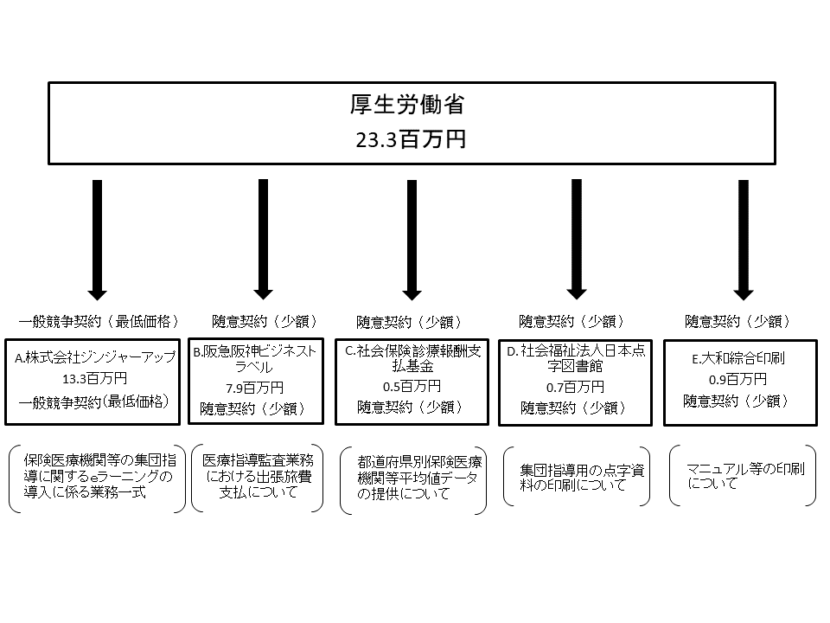

費目・使途 （「資金の流れ」においてブロックごとに最大の金額が支出されている者について記載する。費目と使途の双方で実情が分かるように記載） |  |  | A. |  |  |  |  |  |  |  |  |  |  |  |  | B.
 |  |  | 費 目 |  |  |  |  | 使 途 |  |  |  |  |  | 金 額 (百万円） |  | 費 目 |  |  | 使 途 |  |  |  |  |  |  |  |  |  | 金 額 (百万円）
...

